Obuwie_klas_I_przemysł_górniczy
 |  |  |  |  | baza-nw.ciop.pl
Kalkulator naddatków wymiarowych wynikających stosowania środków ochrony nóg
Klasyfikacja I – skórzane tekstylne
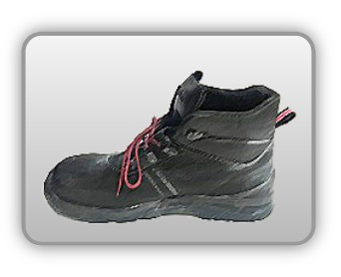 | Obuwie o właściwościach ochronnych dla przemysłu górniczego
Właściwości ochronne |  |  |  | 
Klasyfikacja I Model B – trzewik S3 HRO SRC • właściwości antyelektrostatyczne • odporność olej • odporność poślizg • odporność mechaniczna – ochrona przed przekłuciem oraz ochrona palców przed ściskaniem uderzeniem • odporność kontakt gorącym podłożem

Kalkulator naddatków wymiarowych obuwia o właściwościach ochronnych dla przemysłu górniczego
Typ NW | miara antropo­metryczna y1, y2, x1, z1, o1 [cm] | wymiar całkowity Y1, Y2, X1, Z1, O1 [cm] |  | wymiar naddatku [cm] |  | przyrost względny [%]
 |  | min | max | min | max | min | max
NW wysokości Y1 (pięta) | 168.5 | 172.0 | 173.1 | 3.5 | 4.6 | 2.1 | 2.7
NW wysokości Y2 (palce) | 3.5 | 5.8 | 6.2 | 2.3 | 2.7 | 65.7 | 77.1
NW szerokości X1 | 9.5 | 11.0 | 11.5 | 1.5 | 2.0 | 15.8 | 21.1
NW długości Z1 | 26.5 | 29.8 | 30.2 | 3.3 | 3.7 | 12.5 | 14.0
NW obwodu O1 | 24.6 | 29.5 | 30.2 | 4.9 | 5.6 | 19.9 | 22.8

Opracowano na podstawie wyników V etapu programu wieloletniego „Poprawa bezpieczeństwa i warunków pracy”, finansowanego w zakresie badań naukowych i prac rozwojowych ze środków Narodowego Centrum Badań i Rozwoju. Projekt I.PB.10: Opracowanie danych do nowego atlasu miar człowieka, związanych ze stosowaniem środków ochrony indywidualnej z uwzględnieniem wybranych parametrów widzenia. Koordynator programu: Centralny Instytut Ochrony Pracy – Państwowy Instytut Badawczy.

